상품제안서
십장생나전손톱깍이+송학나전명함케이스 2종세트 | 상품코드: S37396

 |  |  |  |  |  |  | 02-713-8555 | www.synergygift.co.kr
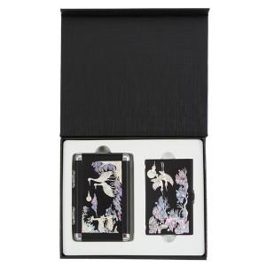

【상세/제작정보】

【인쇄/포장옵션】 | 레이저 / 포장지포장

【공급단가】 | 수량 | 20~ | 50~ | 100~ | 300~ | 500~
*VAT별도 | 단가 | 39,260원 | 38,650원 | 37,750원 | 36,240원 | 34,730원

【상품 URL】 | https://www.synergygift.co.kr:443/src/goods_detail.php?gdno=37396

